关系图
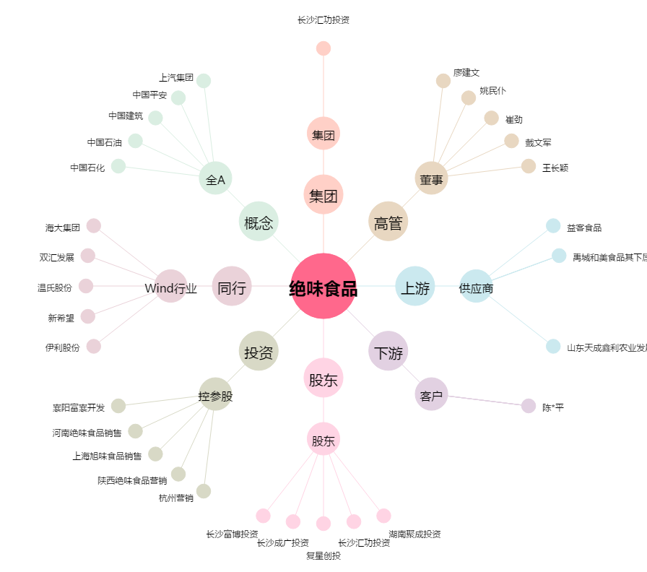
绝味食品[603517.SH] - 关系概览图

